zad. 2.
Zadanie do rozwiązania w programie SPSS
Uwaga! W tym zadaniu należy udzielić odpowiedzi w punktach: a - d.

Zadanie 2.
Do rozwiązania tego zadania wykorzystaj zbiór danych:
pozapodatk_gm_bez_miast.sav
który zawiera dane dane z 2015 r. opisujące dochody pozapodatkowe gmin bez miast na prawach powiatu w poszczególnych województwach

Wykorzystaj metodę k-średnich, zaimplementowaną w programie SPSS i podziel na grupy modele hulajnóg.
W analizie:
* przyjmij, że algorytm może działać w maksymalnie 20 iteracjach;
* dobierz symulacyjnie liczbę klas k (przeszukaj zakres dla k od 2 do 4) i posłuż się kryterium Calińskiego-Harabasza. |  |  |  |  |  |  |  |  |  |  |  |  |  |  |  |  |  |  |  |  |  |  |  |  |  |  |  |  |  | Analiza wariancji
 |  |  |  |  |  |  |  |  |  |  |  |  |  |  |  |  |  |  |  |  |  |  |  |  |  |  |  |  |  |  | Skupienie |  | Błąd
2. Na podstawie otrzymanych raportów oraz pomocniczych obliczeń: |  |  |  |  |  |  |  |  |  |  |  |  |  |  |  |  |  | Analiza wariancji |  |  |  |  |  |  |  |  |  |  |  |  | Średni kwadrat | df | Średni kwadrat | df | F | Istotność
a) podaj wartości kryterium dla k = 2, 3, 4 wraz z tabelami, na podstawie których zostały wyliczone; |  |  |  |  |  |  |  |  |  | 3 pkt |  |  |  |  |  |  |  |  | Skupienie |  | Błąd |  |  |  | 4 SKUPIENIA |  |  |  |  | Stand: wpływy z opłaty skarbowej | 4.044 | 3 | 0.239 | 12 | 16.928 | 0.000
 |  |  |  |  |  |  |  |  |  |  |  |  | 3 SKUPIENIA |  |  |  |  | Kolumna1 | Średni kwadrat | df | Średni kwadrat2 | df3 | F | Istotność |  | Przynależność do skupień |  |  |  | Stand: wpływy z opłaty eksploatacyjnej | 4.174 | 3 | 0.206 | 12 | 20.215 | 0.000
2 SKUPIENIA |  |  |  |  | Analiza wariancji |  |  |  |  |  |  |  |  |  |  |  |  | Stand: wpływy z opłaty eksploatacyjnej | 5.395 | 2 | 0.324 | 13 | 16.657 | 0.000 |  | Numer obserwacji | województwo | Skupienie | Odległość | Stand: wpływy z opłaty targowej | 3.556 | 3 | 0.361 | 12 | 9.852 | 0.001
 |  |  |  |  |  | Skupienie |  | Błąd |  |  |  |  |  |  |  |  |  | Stand: dochody z majątku - dochody z najmu i dzierżawy składników majątkowych JST oraz innych umów o podobnym charakterze | 5.313 | 2 | 0.337 | 13 | 15.788 | 0.000 |  | 1 | ŁÓDZKIE | 1 | 1.906 | Stand: dochody z majątku | 2.837 | 3 | 0.541 | 12 | 5.246 | 0.015
Przynależność do skupień |  |  |  |  | Kolumna1 | Średni kwadrat | df | Średni kwadrat2 | df3 | F | Istotność | czy istotna |  | Przynależność do skupień |  |  |  | Stand: wpływy z innych lokalnych opłat pobieranych przez jednostki samorządu terytorialnego na podstawie odrębnych ustaw | 4.861 | 2 | 0.406 | 13 | 11.971 | 0.001 |  | 12 | DOLNOŚLĄSKIE | 1 | 1.906 | Stand: wpływy z innych lokalnych opłat pobieranych przez jednostki samorządu terytorialnego na podstawie odrębnych ustaw | 3.395 | 3 | 0.401 | 12 | 8.460 | 0.003
Numer obserwacji | województwo | Skupienie | Odległość |  | Stand: dochody z majątku - dochody z najmu i dzierżawy składników majątkowych JST oraz innych umów o podobnym charakterze | 11.723 | 1 | 0.234 | 14 | 50.082 | 0.000 | Istotna |  | Numer obserwacji | województwo | Skupienie | Odległość | Stand: dochody z majątku | 4.356 | 2 | 0.484 | 13 | 9.007 | 0.004 |  | 2 | MAZOWIECKIE | 2 | 1.191 | Stand: wpływy z usług | 3.890 | 3 | 0.278 | 12 | 14.013 | 0.000
1 | ŁÓDZKIE | 1 | 2.556 |  | Stand: wpływy z innych lokalnych opłat pobieranych przez jednostki samorządu terytorialnego na podstawie odrębnych ustaw | 10.417 | 1 | 0.327 | 14 | 31.820 | 0.000 | Istotna |  | 1 | ŁÓDZKIE | 1 | 2.591 | Stand: wpływy z usług | 4.319 | 2 | 0.489 | 13 | 8.827 | 0.004 |  | 10 | WIELKOPOLSKIE | 2 | 1.191 | Stand: pozostałe dochody - środki na dofinansowanie własnych zadań pozyskane z innych źródeł - razem | 3.451 | 3 | 0.387 | 12 | 8.915 | 0.002
5 | LUBELSKIE | 1 | 0.798 |  | Stand: dochody z majątku | 10.241 | 1 | 0.340 | 14 | 30.126 | 0.000 | Istotna |  | 5 | LUBELSKIE | 1 | 0.752 | Stand: pozostałe dochody - środki na dofinansowanie własnych zadań pozyskane z innych źródeł - inwestycyjne | 4.075 | 2 | 0.527 | 13 | 7.733 | 0.006 |  | 3 | MAŁOPOLSKIE | 3 | 1.459 | Stand: pozostałe dochody - środki na dofinansowanie własnych zadań pozyskane z innych źródeł - inwestycyjne | 3.439 | 3 | 0.390 | 12 | 8.811 | 0.002
6 | PODKARPACKIE | 1 | 1.065 |  | Stand: wpływy z opłaty skarbowej | 10.021 | 1 | 0.356 | 14 | 28.178 | 0.000 | Istotna |  | 6 | PODKARPACKIE | 1 | 1.332 | Stand: pozostałe dochody - środki na dofinansowanie własnych zadań pozyskane z innych źródeł - razem | 3.974 | 2 | 0.543 | 13 | 7.324 | 0.007 |  | 4 | ŚLĄSKIE | 3 | 1.741 | Stand: dochody z majątku - dochody z najmu i dzierżawy składników majątkowych JST oraz innych umów o podobnym charakterze | 3.185 | 3 | 0.454 | 12 | 7.017 | 0.006
7 | PODLASKIE | 1 | 1.868 |  | Stand: wpływy z usług | 9.856 | 1 | 0.367 | 14 | 26.822 | 0.000 | Istotna |  | 7 | PODLASKIE | 1 | 1.820 | Stand: wpływy z opłaty skarbowej | 3.949 | 2 | 0.546 | 13 | 7.230 | 0.008 |  | 14 | KUJAWSKO-POMORSKIE | 3 | 1.959 | M | 31.971 | W | 3.257
8 | ŚWIĘTOKRZYSKIE | 1 | 2.168 |  | Stand: wpływy z opłaty targowej | 6.556 | 1 | 0.603 | 14 | 10.869 | 0.005 | Istotna |  | 8 | ŚWIĘTOKRZYSKIE | 1 | 1.940 | Stand: wpływy z opłaty targowej | 2.156 | 2 | 0.822 | 13 | 2.623 | 0.110 |  | 5 | LUBELSKIE | 4 | 0.769
9 | LUBUSKIE | 1 | 1.615 |  | Stand: pozostałe dochody - środki na dofinansowanie własnych zadań pozyskane z innych źródeł - razem | 2.443 | 1 | 0.897 | 14 | 2.724 | 0.121 | Nieistotna |  | 9 | LUBUSKIE | 1 | 1.383 | M | 38.398 | W | 4.477 |  |  |  |  | 6 | PODKARPACKIE | 4 | 1.445 | KRYT CHALIŃSKIEGO | 39.260723426
11 | ZACHODNIOPOMORSKIE | 1 | 1.757 |  | Stand: pozostałe dochody - środki na dofinansowanie własnych zadań pozyskane z innych źródeł - inwestycyjne | 2.104 | 1 | 0.921 | 14 | 2.284 | 0.153 | Nieistotna |  | 11 | ZACHODNIOPOMORSKIE | 1 | 1.778 |  |  |  |  |  |  |  |  | 7 | PODLASKIE | 4 | 1.628
13 | OPOLSKIE | 1 | 1.879 |  | Stand: wpływy z opłaty eksploatacyjnej | 1.834 | 1 | 0.940 | 14 | 1.950 | 0.184 | Nieistotna |  | 13 | OPOLSKIE | 1 | 1.614 | KRYT CHALIŃSKIEGO | 55.745453294 |  |  |  |  |  |  | 8 | ŚWIĘTOKRZYSKIE | 4 | 1.964
14 | KUJAWSKO-POMORSKIE | 1 | 3.249 |  | M | 65.194 | W | 4.986 |  |  |  | Istotna |  | 15 | POMORSKIE | 1 | 1.343 |  |  |  |  |  |  |  |  | 9 | LUBUSKIE | 4 | 1.177
15 | POMORSKIE | 1 | 1.238 |  |  |  |  |  |  |  |  |  |  | 16 | WARMIŃSKO-MAZURSKIE | 1 | 1.358 |  |  |  |  |  |  |  |  | 11 | ZACHODNIOPOMORSKIE | 4 | 1.878
16 | WARMIŃSKO-MAZURSKIE | 1 | 1.120 |  | KRYT CHALIŃSKIEGO | 183.05259084 |  |  |  |  |  |  |  | 12 | DOLNOŚLĄSKIE | 2 | 0.000 |  |  |  |  |  |  |  |  | 13 | OPOLSKIE | 4 | 1.442
2 | MAZOWIECKIE | 2 | 2.780 |  |  |  |  |  |  |  |  |  |  | 2 | MAZOWIECKIE | 3 | 3.307 |  |  |  |  |  |  |  |  | 15 | POMORSKIE | 4 | 1.465
3 | MAŁOPOLSKIE | 2 | 2.789 |  |  |  |  |  |  |  |  |  |  | 3 | MAŁOPOLSKIE | 3 | 1.860 |  |  |  |  |  |  |  |  | 16 | WARMIŃSKO-MAZURSKIE | 4 | 1.289
4 | ŚLĄSKIE | 2 | 1.592 |  |  |  |  |  |  |  |  |  |  | 4 | ŚLĄSKIE | 3 | 1.043
10 | WIELKOPOLSKIE | 2 | 0.831 |  |  |  |  |  |  |  |  |  |  | 10 | WIELKOPOLSKIE | 3 | 1.803
12 | DOLNOŚLĄSKIE | 2 | 3.466 |  |  |  |  |  |  |  |  |  |  | 14 | KUJAWSKO-POMORSKIE | 3 | 3.467

b) określ optymalna wartość parametru k i podaj skład otrzymanych grup (dla tego najlepszego podziału); |  |  |  |  |  |  |  |  |  |  | 2 pkt

Optymalna ilość skupień (liczba klas k ) = 2, ponieważ dla 2 skupień wartośc kryt. Chalińskiego jest największa !

I GRUPA | ŁÓDZKIE | LUBELSKIE | PODKARPACKIE | PODLASKIE | ŚWIĘTOKRZYSKIE | LUBUSKIE | ZACHODNIOPOMORSKIE | OPOLSKIE | KUJAWSKO-POMORSKIE | POMORSKIE | WARMIŃSKO-MAZURSKIE
II GRUPA | MAZOWIECKIE | MAŁOPOLSKIE | ŚLĄSKIE | WIELKOPOLSKIE | DOLNOŚLĄSKIE

c) odpowiedz na pytanie, czy wszystkie zmienne istotnie wpływają na wynik analizy (przedstaw tabelkę, na podstawie której taką decyzję podejmujesz); jeśli nie, to wskaż zmienne o nieistotnym wpływie na wyniki; |  |  |  |  |  |  |  |  |  |  |  |  |  |  |  |  |  |  |  |  | 3 pkt

 | Istotność | czy istotna
Stand: dochody z majątku - dochody z najmu i dzierżawy składników majątkowych JST oraz innych umów o podobnym charakterze | 0.000 | Istotna
Stand: wpływy z innych lokalnych opłat pobieranych przez jednostki samorządu terytorialnego na podstawie odrębnych ustaw | 0.000 | Istotna
Stand: dochody z majątku | 0.000 | Istotna
Stand: wpływy z opłaty skarbowej | 0.000 | Istotna
Stand: wpływy z usług | 0.000 | Istotna
Stand: wpływy z opłaty targowej | 0.005 | Istotna
Stand: pozostałe dochody - środki na dofinansowanie własnych zadań pozyskane z innych źródeł - razem | 0.121 | Nieistotna
Stand: pozostałe dochody - środki na dofinansowanie własnych zadań pozyskane z innych źródeł - inwestycyjne | 0.153 | Nieistotna
Stand: wpływy z opłaty eksploatacyjnej | 0.184 | Nieistotna

Na wynik analizy istotny wpływ ma 6 zmiennych.

Zmienne o nieistotnym wpływie na wynik
pozostałe dochody - środki na dofinansowanie własnych zadań pozyskane z innych źródeł - razem
pozostałe dochody - środki na dofinansowanie własnych zadań pozyskane z innych źródeł - inwestycyjne
wpływy z opłaty eksploatacyjnej

d) dokonaj charakterystyki grup na podstawie dwóch najbardziej istotnych w kontekście otrzymanego podzialu, zmiennych |  |  |  |  |  |  |  |  |  |  |  |  | 5 pkt
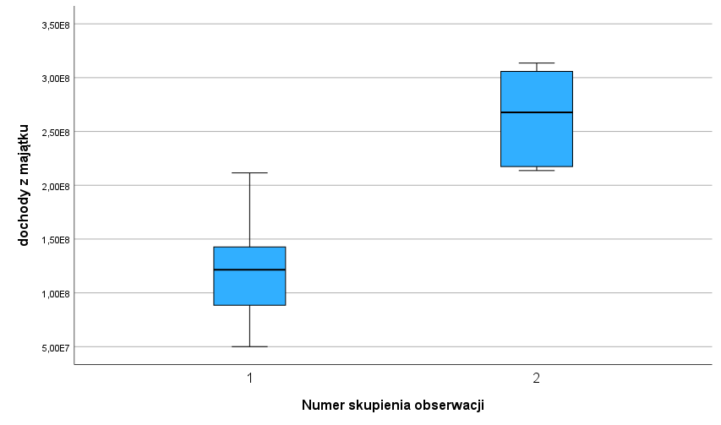
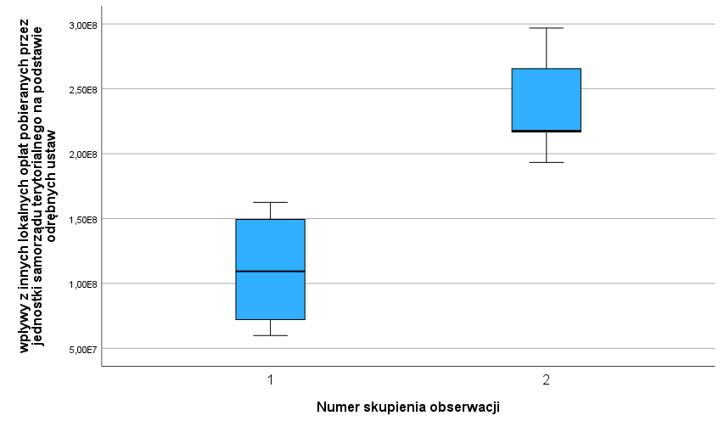

Jeżeli chodzi o dochody z majątku to 1 grupie województw mamy wyraźnie odstające maksimum i minimum
W 2 grupie województw zróżnicowanie to jest mniejsze (wartości bliżej mediany), oraz województwa te osiągają większe dochody z innych pobieranych lokalnych opłat, aniżeli z majątku

Wyższe wartości dla województw z grupy 2 mogą wynikać z tego, że w skład tej grupy wchodzą województwa o stosunkowo wysokim poziomie rozwoju gospodarczego (małopolska, dolny śląsk, mazowsze, śląsk)
Zaś w grupie 1 panuje duży rozstęp (na niższe wpływy może wpływać obecność województw z Polski Wschodniej)

zad. 3.
Zadanie do rozwiązania w programie SPSS
Uwaga! W tym zadaniu należy udzielić odpowiedzi w punktach: a - c.

Zadanie 3.
Do rozwiązania tego zadania wykorzystaj zbiór danych:
pozapodatk_gm_bez_miast.sav
który zawiera dane dane z 2015 r. opisujące dochody pozapodatkowe gmin bez miast na prawach powiatu w poszczególnych województwach

Wykorzystaj hierarchiczną analizę skupień, zaimplementowaną w programie SPSS i podziel na grupy modele hulajnóg.
W analizie:
* przyjmij jako metodę łączenia skupień metodę Warda,

Ponadto rozetnij dendrogram i podaj skład otrzymanych grup, wykorzystując optymalną wartość jednego z kryteriów:
 | * lokalnego maksimum bezwzględnego przyrostu odległości kofenetycznych
 | * lokalnego maksimum ilorazu odległości kofenetycznych

2. Na podstawie otrzymanych raportów oraz pomocniczych obliczeń:
a) przedstaw tabelę, na podstawie której wyliczane będą kryteria wraz z wyliczonymi wartościami kryteriów; |  |  |  |  |  |  |  |  | 2 pkt

Przegląd aglomeracji
Etap | Połączone skupienia |  | Współczynniki
 | Skupienie 1 | Skupienie 2
1 | 9 | 13 | 0.188 | Kryterium różnicowe | Kryt. Ilorazowe
2 | 6 | 15 | 0.792 | 0.604 | 4.2127659574
3 | 5 | 6 | 2.037 | 1.245 | 2.571969697
4 | 5 | 16 | 3.334 | 1.297 | 1.6367206676
5 | 7 | 9 | 4.973 | 1.639 | 1.4916016797
6 | 4 | 10 | 7.153 | 2.18 | 1.4383671828
7 | 5 | 11 | 9.631 | 2.478 | 1.3464280721
8 | 7 | 8 | 12.284 | 2.653 | 1.2754646454
9 | 3 | 14 | 16.734 | 4.45 | 1.3622598502
10 | 1 | 4 | 21.877 | 5.143 | 1.3073383531
11 | 1 | 2 | 31.501 | 9.624 | 1.439914065 | <- Przecięcie nastąpi tutaj
12 | 5 | 7 | 41.388 | 9.887 | 1.313863052
13 | 1 | 12 | 52.967 | 11.579 | 1.2797670822
14 | 1 | 3 | 73.851 | 20.884 | 1.394283233
15 | 1 | 5 | 135 | 61.149 | 1.8280050372

b) zapisz wartość optymalnej liczby klas k oraz uzasadnij wybór akurat takiej liczby k (dlaczego wybrano to kryterium i akurat to maksimum lokalne) |  |  |  |  |  |  |  |  |  |  | 4 pkt

Optymalna liczba klas to 6 (wybrano kryterium lokalnego maksimum ilorazowego odległości kofenetycznych, ponieważ tam odnotowano obecność dwóch maksimów lokalnych, wybrano etap 11 gdyż to tam maksiumum lokalne liczone kryterium ilorazowym osiągnęło najwyższą wartość).

W przypadku kryterium różnicowego ( bezwzględnego przyrostu odległości kofenetycznych), nie zaobserwowano zaś obecności maksimów lokalnych

c) skopiuj dendrogram, nanieś na niego linie rozcinającą gałęzie dendrogramu i podaj skład otrzymanych grup (dla tego najlepszego podziału); |  |  |  |  |  |  |  |  |  | 4 pkt

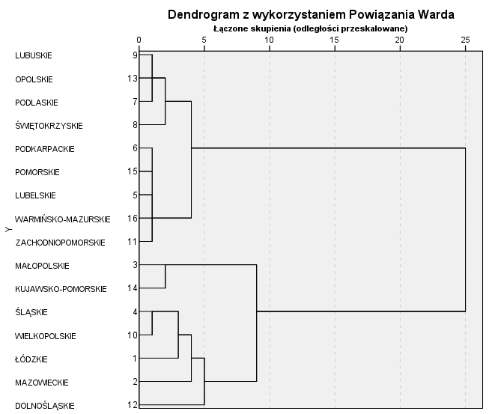

 |  |  |  |  |  |  | Kolumna1 | Kolumna2
 |  |  |  |  |  |  | ŁÓDZKIE | 1
 |  |  |  |  |  |  | ŚLĄSKIE | 1
 |  |  |  |  |  |  | WIELKOPOLSKIE | 1
 |  |  |  |  |  |  | MAZOWIECKIE | 2
 |  |  |  |  |  |  | MAŁOPOLSKIE | 3
 |  |  |  |  |  |  | KUJAWSKO-POMORSKIE | 3
 |  |  |  |  |  |  | LUBELSKIE | 4
 |  |  |  |  |  |  | PODKARPACKIE | 4
 |  |  |  |  |  |  | ZACHODNIOPOMORSKIE | 4
 |  |  |  |  |  |  | POMORSKIE | 4
 |  |  |  |  |  |  | WARMIŃSKO-MAZURSKIE | 4
 |  |  |  |  |  |  | PODLASKIE | 5
 |  |  |  |  |  |  | ŚWIĘTOKRZYSKIE | 5
 |  |  |  |  |  |  | LUBUSKIE | 5
 |  |  |  |  |  |  | OPOLSKIE | 5
 |  |  |  |  |  |  | DOLNOŚLĄSKIE | 6

 |  |  |  |  |  |  | Grupa 1: Łódzkie Śląskie Wielkopolskie
 |  |  |  |  |  |  | Grupa 2: Mazowieckie
 |  |  |  |  |  |  | Grupa 3: Małopolskie Kujawsko-Pomorskie
 |  |  |  |  |  |  | Grupa 4: Lubelskie Podkarpackie Zachodniopomorskie Pomorskie Warmińsko-Mazurskie
 |  |  |  |  |  |  | Grupa 5: Podlaskie Świętokrzyskie Lubuskie Opolskie
 |  |  |  |  |  |  | Grupa 6: Dolnośląskie

zad. 4.
Zadanie do rozwiązania w programie Statistica
Uwaga! W tym zadaniu należy udzielić odpowiedzi w punktach: a - c.

Zadanie 4.
Do rozwiązania tego zadania wykorzystaj zbiór danych:
kredytD.sta
który zawiera charakterystyke klientów pewnego banku, którym udzielono kredytu. Zmienną zależną jest tutaj zmienna kredyt (1 - spłacany bezproblemowo, 2 - spłacany z opóźnieniami)
Wykorzystując algorytm Random Forests (Losowy las), z zakładki Data Mining w programie Statistica, zbuduj model dyskryminacyjny w postaci drzewa zagregowanego, przedstawiający zależność zmiennej kredyt od wszystkich pozostałych zmiennych w tym zbiorze.
Zbuduj model przyjmując:
- równe koszty błędnych klasyfikacji i szacowane prawdopodobieństwa a priori,
- las zbudowany ze 200 drzew, gdzie do każdej podpróby losowana jest 70% obserwacji (0,7) oraz 5 zmiennych w każdym węźle drzewa,
- próbę testową złożoną z 30% losowo wybranych obserwacji,
- parametry zatrzymania:
minimalna liczność = 15,
minimalna liczność potomka = 15,
maksymalna liczba poziomów = 10,
maksymalna liczba węzłów = 100,
- domyślne parametry dla zaawansowanych warunków zatrzymania.
Wykorzystując algorytm Boosting (Wzmacniane drzewa), z zakładki Data Mining w programie Statistica, zbuduj model przyjmując dla zmiennej kredyt w zależności od wartości wszystkich pozostałych zmiennych ze zbioru.
Przyjmij:
- równe koszty błędnych klasyfikacji i szacowane prawdopodobieństwa a priori,
- model zbudowany z 200 drzew, gdzie do każdej podpróby losowana jest 60% obserwacji (0,7), a współczynnik uczenia wynosi 0,1,
- próbę testową złożoną z 30% losowo wybranych obserwacji,
- parametry zatrzymania:
minimalna liczność = 15,
minimalna liczność potomka = 2,
maksymalna liczba poziomów = 10,
maksymalna liczba węzłów = 3.

Na podstawie otrzymanych raportów:
a) podaj wartość błędu klasyfikacji obliczonego osobno na części uczącej i osobno na testowej (wklej odpowiednią tabelkę) oraz określ, która z tych wartości jest bardziej realistyczna (miarodajna) |  |  |  |  | 4 pkt

 |  | Bardziej realistycznym błędem klasyfikacji jest ten obliczony dla zbioru uczącego

b) podaj rozkład poprawnie i źle sklasyfikowanych obiektów ze zbioru testowego (wklej odpowiednią tabelkę i ją zinterpretuJ) oraz określ, która z klas jest rozpoznawana najlepiej |  |  |  | 5 pkt

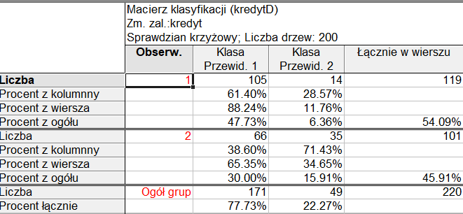

 |  |  | Ze wszystkich obserwacji wykazujących kredyt spłacany bez problemów, model testowy poprawnie zaklasyfikował 88,14% z nich (105 ze 119 obserwacji), zaś błędnie 11,76% (14 z 119) przewidując, iż wskazują one na kredyty spłacane z opóźnieniami

 |  |  | Ze wszystkich obserwacji wykazujących kredyt spłacany z opóźnieniem, model testowy błędnie zaklasyfikował 65,35% z nich uważając iż są to kredyty spłacane bezproblemowo, natomiast jedynie 35 ze 101 obserwacji (34,65%) przewidywał poprawnie

 |  |  | Klasą lepiej rozpoznawaną jest ta, w której kredyt jest spłacany bezproblemów (model testowy popełnił mniej błędów predykcyjnych, błędnie klasyfikując rzeczywiste obserwacje z tej klasy do klasy 2 - spłacanie kredytu z opóźnieniem).

c) sprawdź, czy model zbudowany z 250 drzew, gdzie do każdej podpróby wylosowano połowę elementów (0,5) oraz 6 zmiennych w każdym węźle drzewa (pozostałe parametry jak poprzednio),
charakteryzuje się lepszymi zdolnościami predykcyjnymi |  |  |  |  | 4 pkt

 | Nowo zbudowany model charakteryzuje się lepszymi zdolnościami predykcyjnymi
 | Charakteryzuje się on mniejszym błędem predykcji na zbiorze testowym (33,18% w porównaniu do 36,36% w oryginalnym modelu).

pyt. teoret.
1. Podejście wielomodelowe (zagregowane): po co wprowadzono, jakie sa zalety i jakie są wady? Co jest "kluczem do sukcesu" w takim podejściu do budowy modeli? I w jaki sposób można to zapewnić?
2. Do czego słuzy osobny zbiór testowy w dyskryminacji?
3. Metoda k-średnich. Jak w niej wyznaczyć optymalną liczbę grup?
Dlaczego wprowadzono podejście wielomodelowe:
Zwiększenie dokładności: Kombinacja wyników z wielu modelów może prowadzić do lepszych predykcji i bardziej dokładnych rezultatów. Różne modele mogą być dobre w różnych obszarach i łącząc je, można skorzystać z ich różnorodnych umiejętności.
Odporność na niestabilność: Poszczególne modele mogą być podatne na szumy, odstępstwa lub niestabilne wzorce w danych. Poprzez łączenie wyników wielu modelów można zminimalizować wpływ tych niestabilności.
Zwiększenie ogólności: Różne modele mogą mieć różne spojrzenia na dane i różne sposoby ich analizy. Połączenie tych spojrzeń może pomóc w budowaniu bardziej ogólnego modelu.
Zalety podejścia wielomodelowego:
Lepsza wydajność: Kombinacja wyników z wielu modelów może poprawić wydajność w porównaniu do pojedynczego modelu, szczególnie w przypadkach, gdy pojedynczy model ma pewne ograniczenia.
Większa niezawodność: Jeśli jeden z modelów ma awarię lub wytwarza błędne wyniki, inne modele wciąż mogą dostarczać poprawnych predykcji, co zwiększa niezawodność systemu.
Wydobywanie informacji: Różne modele mogą wykrywać różne wzorce w danych. Poprzez łączenie ich wyników, można uzyskać bogatsze i bardziej kompleksowe zrozumienie danych.
Wady podejścia wielomodelowego:
Złożoność: Tworzenie, szkolenie i utrzymanie wielu modelów może być złożone i kosztowne.
Osiągnięcie konsensusu: Konieczne jest opracowanie strategii wyboru wyników poszczególnych modelów oraz agregacji tych wyników, co może być trudne w niektórych przypadkach.
Potrzebne zasoby obliczeniowe: Wielomodelowe podejście może wymagać większych zasobów obliczeniowych niż pojedynczy model.
Klucz do sukcesu w podejściu wielomodelowym:
Kluczowym elementem sukcesu w podejściu wielomodelowym jest różnorodność i komplementarność modelów. Oznacza to, że modele powinny różnić się między sobą pod względem architektury, metodologii, danych treningowych, hiperparametrów itp. Dzięki temu każdy model wniesie coś unikalnego do agregacji, a ich różnorodność pozwoli na uchwycenie różnych aspektów danych lub problemu. Dodatkowo, kluczowym aspektem jest odpowiednia strategia agregacji wyników, która może obejmować średnią, głosowanie większościowe, ważone sumowanie itp. Ta strategia powinna być dostosowana do specyfiki problemu i charakterystyk modeli.
Aby to zapewnić, ważne jest:
Analiza danych: Zrozumienie danych i problemu, który próbujemy rozwiązać, jest kluczowe dla wyboru odpowiednich modelów.
Dobór modeli: Wybór różnorodnych modelów, które mogą uzupełniać się nawzajem, aby osiągnąć lepsze wyniki.
Walidacja krzyżowa: Używanie walidacji krzyżowej do oceny i porównania wyników różnych modelów.
Odpowiednia agregacja: Wybór odpowiedniej strategii agregacji, uwzględniając specyfikę problemu.
Monitorowanie i aktualizacje: Regularne monitorowanie wyników i aktualizacje modeli oraz strategii agregacji w miarę zdobywania nowych danych i doświadczeń.
2. Osobny zbiór testowy w dyskryminacji służy do predykcji modelu, tego jak "inaczej" można zaklasyfikować obiekty do danej klasy. Czy są jakieś inne kryteria według których większość obiektów jest ujmowana w danej klasie (w zbiorze tym nie ma początkowego przypisywania do klas).
3. Optymalną liczbę grup w metodzie k-średnich można wyznaczyć dwojako.
- na podstawie ilorazu wariancji które podlega minimalizacji
- na podstawie kryterium Calińskiego i Harabasza które podlega maksymalizacji
Wykorzystują one wariancje między skupieniami oraz wewnątrz nich (błąd średniokwadratowy, oraz średnią wartość dla wszystkich obiektów należących do danego skupienia podniesioną do kwadratu).
Na podstawie ilorazu między tymi wariancjami w zależności od wersji kryterium z jakiego korzystamy szukamy najlepszej jakości podziału. (najmniejszej dla il. wariancji lub największej dla kryt. Calińskiego).
2 pkt za każdy podpunkt

